Explications
3ème YES CUP
Épreuves sélectives pour le championnat de France
Championnat régional de la Corse

TALASANI (Sortie Sud de Folelli) / 11 Mai 2017
ANGHIONE(Sortie Nord de Folelli) / 12 Mai 2017

OUVERTURE des INSCRIPTIONS le 01 Février 2018
CLÔTURE des INSCRIPTIONS le 31 avril 2018

TARIF INSCRIPTIONS :
* 20€/pers.

TARIFS RESTAURATION
* Samedi 11 mai (soir) 25€/pers. Soirée ESPRIT CORSICA
* Dimanche 12 mai (Soir) 35€/pers. Soirée ESPRIT LONGE CÔTE

Les fichiers sont à renvoyer par mail à yes.yogaenergiesante.com avant le 31 avril 2018.

Le règlement par chèque à l’ordre de YES-YOGA ENERGIE SANTE, doit être posté avant le 31 avril 2018 à l’adresse suivante avec une copie des tableaux d’inscription et les certificats médicaux :

Olivia RIOLACCI
Lot U Magnificu
1 Rue des platanes
20290 Borgo

DANS TOUS LES CAS, joindre un certificat médical pour chaque participant avec la mention : apte à la pratique du longe côte en compétition.

CLÔTURE des INSCRIPTIONS 31 AVRIL 2018

PRÉSENTATION des ÉPREUVES

3ème YES CUP - Samedi 11 mai 2018 à Talasani , plage de "Rico Plage". Dimanche 12 mai 2018 plage d'Anghione à Folelli. Organisée par le club Olivia Yes Attitude

Journée du Samedi 11 Mai 2018 à Talasani "Rico Plage" (Sortie Sud de Folelli)

7h00 – Accueil
8h30 – Briefing
9h00 – Début des épreuves :

1ère épreuve : Tierce 1000 m

2ème épreuve : 100 m

3ème épreuve : Beach Longe Côte* en binôme =2 tour (est en deux formats avec 2 catégories : homme et femme).

* Le Beach Longe Côte est une épreuve combinée sur un parcours qui enchaîne des phases de longe côte en mer et en course ou marche à pied sur le sable.

Journée du 12 Mai 2018 plage d'Anghione à Folelli (Sortie Nord de Folelli)

7h30 – Accueil
8h30 – Briefing

9h00 – Début des épreuves

1ère épreuve (classement par catégorie)
– Tierce 8000m
– Quinte 8000 m
– Ennéade 8000 m

2ème épreuve (classement par catégorie)
– Tierce 5000m
– Quinte 5000 m
– Ennéade 5000 m

3e épreuve en deux formats (classement par catégorie)
– Tierce 3000m
– Quinte 3000 m
– Ennéade 3000 m

Pour toutes ces épreuves seront récompensées les 3 premiers dans chaque catégorie.

Pour tout renseignement, appelez le 06 28 72 69 34 / 06 14 25 96 94

Cliquer sur les icones ci-dessous pour voir les contenus des fichiers




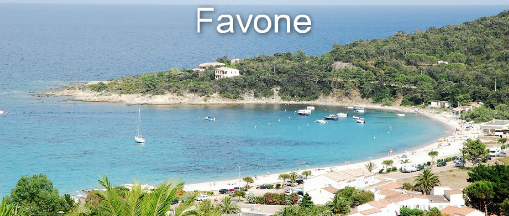

Pour vous faire découvrir la Corse, nous avons négocié des tarifs avec :

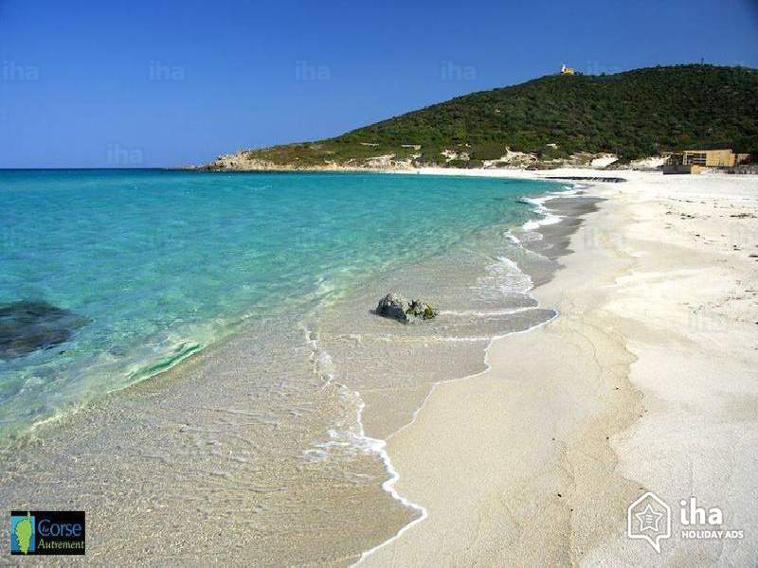
Le club Favone Plongée
Pour vous immerger dans la grande bleue et découvrir un site exceptionnel tant par sa beauté que sa richesse. Sensation garantie d'avoir trouvé un vrai paradis sur Terre!!!!
Vous pouvez joindre le club au 06 74 64 52 72 ou sur le site http://www.favone-plongee.com
Vous devez réserver avant le 31 Avril 2018 pour bénéficier de cette offre
Une remise vous sera effectuée en indiquant le code YES ou Olivia YES Attitude

